phddns
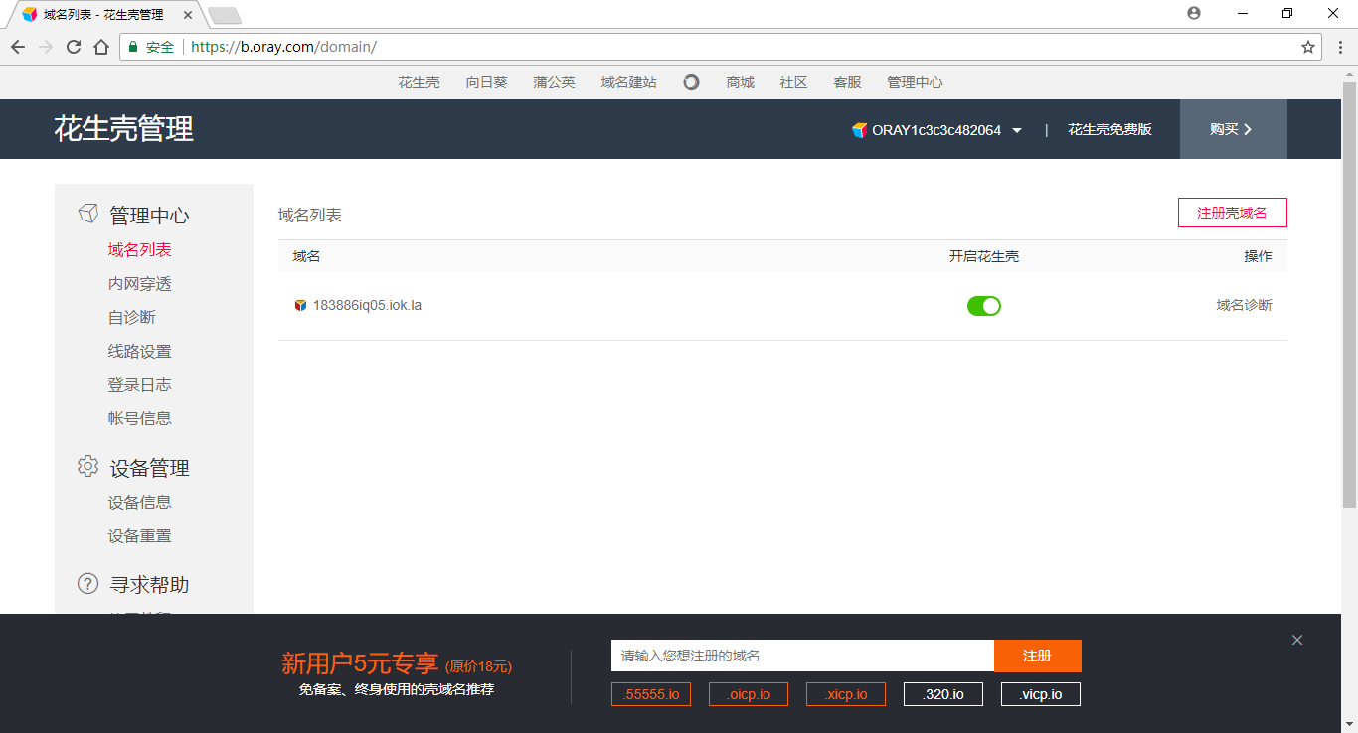
centos 7 花生壳

一、安装花生壳
rpm -ivh 花生壳.rpm包 |  | 登录账号 | ORAY1c3c3c482064
 |  | 密码 | 123456


 |  |  |  | 用sn码登录之后会显示该页面

 |  |  |  | centos下查看sn码的方法

 |  |  |  | [root@DESKTOP-SERVER root]# phddns status

 |  |  |  | +---------------------------------------------------+
 |  |  |  | | Oray PeanutHull Linux 3.0 |
 |  |  |  | +---------------------------------------------------+
 |  |  |  | | Runstatus: ONLINE |
 |  |  |  | +---------------------------------------------------+
 |  |  |  | | SN: ORAY1c3c3c482064 |
 |  |  |  | +---------------------------------------------------+
 |  |  |  | | Remote Management Address http://b.oray.com |
 |  |  |  | +---------------------------------------------------+

二、相关命令
然后使用指令来查看和启动phddns服务

#phddns start (启动服务)

#phddns status （观察状态）

#phddns version（查看版本）

#phddns stop（关闭服务）

三、进入管理平台 | 注意网址： | https://b.oray.com

